ビューアー
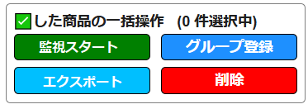
✅した商品のみを一括操作枠。
つまり監視するのもフィルタ設定などで絞り込んだ後に✅を入れた商品のみとすることができる。
監視全商品
クリックすると20グループが表示され、選択すればグループ登録されている商品のみを表示
・フィルタ設定(表示商品の絞込)
・Discord通知設定
・自動ゴミ捨て設定(自動ﾒﾝﾃﾅﾝｽ)
ゴミ箱商品閲覧
監視対象のASINの追加インポート
監視対象に追加するASINをCSVファイルから読み込みます。

「ゴミ箱商品閲覧」シートを詳細参照
クリックすると20グループのグループ名を変更できる画面が立ち上がる
 |  |  |  |  |  |  |  |  |  |  |  |  |  |  |  |  |  |  |  |  | CSVサンプル例１ |  |  |  | CSVサンプル例２
 |  |  |  |  |  |  |  |  |  |  |  |  |  |  |  |  |  |  |  |  |  | A | B | C |  | A | B | C
 |  |  |  |  |  |  |  |  |  |  |  |  |  |  |  |  |  |  |  |  | 1 | ASIN |  |  | 1 |  |  | ASIN
URLサイト起動ボタン：以下のサイトが１つの新規ウィンドウの複数のタブで開かれる。※赤字はASIN変数 ※左タブから順に①～②
①https://keepa.com/#!product/5-B0CDWRJ32Q ②https://www.amazon.co.jp/s?k=B0CDWRJ32Q
「フィルタ・通知・メンテナンス設定」シートを詳細参照
 |  |  |  |  |  |  |  |  |  |  |  |  |  |  |  |  |  |  |  |  | 2 | B0CDWRJ32Q |  |  | 2 |  |  | B0CDWRJ32Q
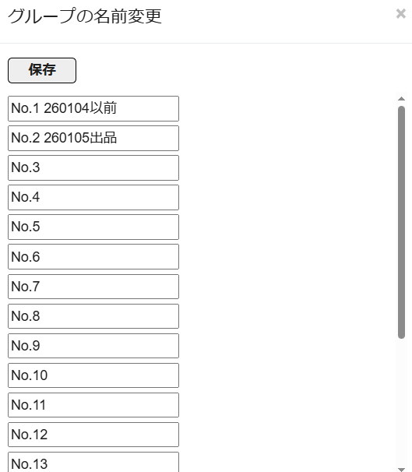
・平均期間分のデータが溜まっていない場合は、それより少ない平均期間の値を表記する。
・１日分のデータも溜まっていない場合は、全監視データの平均価格を表記する。
・フィルタ設定でもその値を使用する。
１行目に「ASIN」が入っている列の２行目移行から最終行までを読み込む。
※元々ビューアーに表示されている商品はそのまま残す。
※元々ビューアーに表示されているASINがCSVに記載あるなら、そのASINは無視して読み込まない。
※途中で空白行があっても無視して最終行まで読み込む。
※重複するASINを読み込んだ際は無視して、一番上の行に表示されているASINのみを残す。
※CSVの上から順と同じ順番になるようにビューアーに追加表示する。
 |  |  |  |  |  |  |  |  |  |  |  |  |  |  |  |  |  |  |  |  | 3 | B0DBT3KJP4 |  |  | 3 |  |  | B0DBT3KJP4
「監視グラフ」シートを詳細参照。
グラフクリックすると、「監視グラフ」シートの紫色枠線内の詳細グラフを拡大表示する。
列名をクリックすると、1日平均実質BuyBox価格、7日平均実質BuyBox価格、30日平均実質BuyBox価格、90日平均実質BuyBox価格、180日平均実質BuyBox価格、のうち表示される平均価格ラインを取捨選択できるようにする。
 |  |  |  |  |  |  |  |  |  |  |  |  |  |  |  |  |  |  |  |  | 4 |  |  |  | 4
各列ごとに、昇順、降順の並び替えボタンあり
グループ登録済みの場合は、上にグループ名、下にグループ変更ボタンを配置
 |  |  |  |  |  |  |  |  |  |  |  |  |  |  |  |  |  |  |  |  | 5 |  |  |  | 5
グループ登録ボタン
「こちらからもご購入いただけます」の状態
「こちらからもご購入いただけます」の点数。
表記がない場合は空白
「こちらからもご購入いただけます」の価格
 |  |  |  |  |  |  |  |  |  |  |  |  |  |  |  |  |  |  |  |  | 6 |  |  |  | 6
全商品の✅入れるボタン
 |  |  |  |  |  |  |  |  |  |  |  |  |  |  |  |  |  |  |  |  | 7 | B0BXJ9RB1B |  |  | 7 |  |  | B0BXJ9RB1B
ここでウィンドウ枠を固定（つまり列名を列ヘッダー、一括ﾁｪｯｸ、グループ、最新取得日時までを行ヘッダーとする）

一括 ﾁｪｯｸ | グループ | 最新取得日時 | 登録日時 | 商品写真 （写真背景に画像URLがあります） | 商品名 | ASIN | 状態 | 発送情報 | 出品者数 | Keepaグラフ （グラフ背景に画像URLがあります） | 監視グラフ（BuyBox価格、ポイント、最新実質価格、1日平均実質BuyBox価格、7日平均実質BuyBox価格、30日平均実質BuyBox価格、90日平均実質BuyBox価格、180日平均実質BuyBox価格、他の出品価格などの推移グラフ） | 最新 BuyBox価格 | ポイント | 最新 実質BuyBox価格 | 1日平均 実質BuyBox価格 (最新実質価格に対する割合) | 7日平均 実質BuyBox価格 (最新実質価格に対する割合) | 30日平均 実質BuyBox価格 (最新実質価格に対する割合) | 90日平均 実質BuyBox価格 (最新実質価格に対する割合) | 180日平均 実質BuyBox価格 (最新実質価格に対する割合) | 他の出品価格 (最新実質価格に対する割合)
☑ |  | 2026/4/20 1:17:24 | 2026/4/19 17:46:01 | 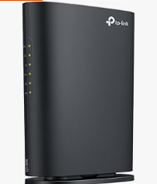 https://m.media-amazon.com/images/I/41h+GBl05wL._AC_UL320_.jpg | 【Amazon.co.jp限定】TP-Link WiFi ルーター 無線LAN WiFi6 AX1800 規格 1201 + 574Mbps WPA3 EasyMesh 対応 メーカー保証3年 Archer AX23V | B0CDWRJ32Q | 中古品と新品 | 無料配送 4月23日 木曜日にお届け | 5 | 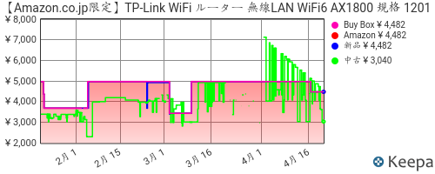 https://graph.keepa.com/pricehistory.png?asin=B0CDWRJ32Q&domain=co.jp&salesrank=1&amazon=1&bb=1&new=1&used=1&cAmazon=ff0000&cNew=0000ff&cUsed=00ff00&cFont=333333&cBackground=ffffff&range=90 | 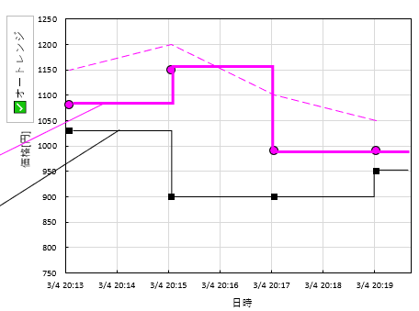 | ¥1,100 | ¥100 | ¥1,000 | \1150 (+15) | \900 (-10) | \400 (-60) | \4000 (+400) | \2000 (+100) | \1150 (+15)
□ | No.1 260104 | 2026/4/20 1:17:24 | 2026/4/19 17:46:01 | https://m.media-amazon.com/images/I/41h+GBl05wL._AC_UL320_.jpg | 【Amazon.co.jp限定】TP-Link WiFi ルーター 無線LAN WiFi6 AX1800 規格 1201 + 574Mbps WPA3 EasyMesh 対応 メーカー保証3年 Archer AX23V | B0CDWRJ32Q | 中古品と新品 | 無料配送 4月23日 木曜日にお届け |  | https://graph.keepa.com/pricehistory.png?asin=B0CDWRJ32Q&domain=co.jp&salesrank=1&amazon=1&bb=1&new=1&used=1&cAmazon=ff0000&cNew=0000ff&cUsed=00ff00&cFont=333333&cBackground=ffffff&range=90 | 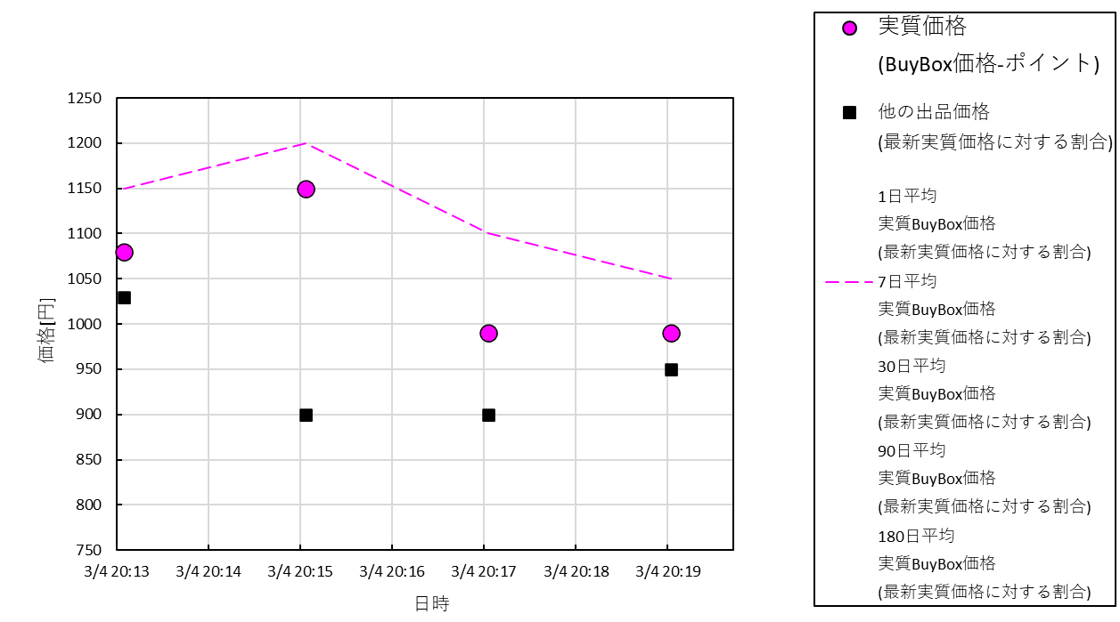 | ¥1,100 | ¥100 | ¥1,000 | \1150 (+15) | \900 (-10) | \400 (-60) | \4000 (+400) | \2000 (+100) | \1150 (+15)
☑

監視グラフ
対象商品：出品日○○年○○月○○日以降
集計最大商品数：最大 ■■■■商品まで
販売履歴集計期間：▲▲年▲▲月▲▲日以降
対象ステータス：✅出品中の商品、✅停止中の商品^{※1}
※1 ✅を入れると取得時間が長くなります(デフォルトOFF)
注文ステータス：✅発送済、✅保留
追加取得情報：✅JAN^{※2}、✅Amazonポイント^{※3}
※2,3 ✅を入れると取得時間が長くなります(デフォルトOFF)
販売履歴データ取得有無：✅取得する^{※4}
※4 ✅を入れると取得時間が非常に長くなります(デフォルトOFF)
👇行ラベルは固定バー表示で、数値部分だけスクロールできるような表にする
表示期間：
〇直近1日
●直近7日
〇直近30日
〇直近90日
〇直近180日
〇全期間 (？？？日)
１）オートレンジの✅を入れると縦軸が表示期間の価格の最高値と最安値を用いて、軸の目盛り間隔を(最高値ー最安値)/8、
軸の最小値＝最安値ー(最高値ー最安値)/8、軸の最大値＝最高値＋(最高値ー最安値)/8、とする。つまり、10分割目盛りとなる。
２）第一縦軸や第二縦軸をクリックすると軸の最小値、軸の最大値、軸の目盛り間隔を指定できるようにする。
３）グラフ右横に用意した表示期間の枠内で●選択できるようにしておく。(デフォルトは7日間選択)
４）横軸をクリックすると一番古い日と最近の日を詳細指定できるようにする。
５）３）や４）で横軸の表示期間を指定したら、上グラフ（価格グラフ）と下グラフ（出品者数）の両グラフを同時に、指定した表示期間に変更する。
👇いずれかで表示期間を●選択
(デフォルトは7日間選択)
✅オートレンジ

 |  |  |  |  |  | 表 B0CDWRJ32Qの監視グラフ
 | 取得日時 | 出品者数 | BuyBox価格 | ポイント | 実質価格 (BuyBox価格-ポイント) | 1日平均 実質BuyBox価格 (最新実質価格に対する割合) | 7日平均 実質BuyBox価格 (最新実質価格に対する割合) | 30日平均 実質BuyBox価格 (最新実質価格に対する割合) | 90日平均 実質BuyBox価格 (最新実質価格に対する割合) | 180日平均 実質BuyBox価格 (最新実質価格に対する割合) | 他の出品価格 (最新実質価格に対する割合)
最新データ→ | 2025-03-04 20:20:00 | 8 | 1000 | 10 | 990 | 1050 | 1050 | 1050 | 1060 | 1010 | 950
 | 2025-03-04 20:18:00 | 10 | 1000 | 10 | 990 | 1100 | 1100 | 1060 | 1110 | 1060 | 900
 | 2025-03-04 20:16:00 | 5 | 1100 | 5 | 1150 | 1150 | 1200 | 1230 | 1210 | 1160 | 900
 | 2025-03-04 20:14:00 | 4 | 1100 | 20 | 1080 | 1100 | 1150 | 1170 | 1160 | 1110 | 1030
 | ・・・

〇

●〇
５種類の平均期間のうち、１つのみを●選択してグラフに点線表示する。
(デフォルトは7日間選択)
〇

実質価格はプロットと実線を描画。
価格が変わったタイミングで実線が垂直なラインで価格移動。
〇

〇
他の出品価格はプロットと実線を描画。
価格が変わったタイミングで実線が垂直なラインで価格移動。

出品者数はプロットと実線を描画。
価格が変わったタイミングで実線が垂直なラインで価格移動。

フィルタ・通知・メンテナンス設定
・平均期間分のデータが溜まっていない場合は、それより少ない平均期間の値を使用してフィルタ設定値と比較する。
・１日分のデータも溜まっていない場合は、全監視データの平均価格を使用してフィルタ設定値と比較する。


フィルタ実行を押すと、下の枠内で設定して✅をいれた条件を全て満たす商品のみを表示する。

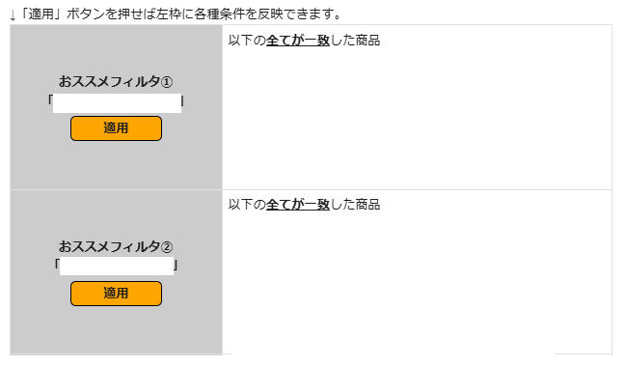
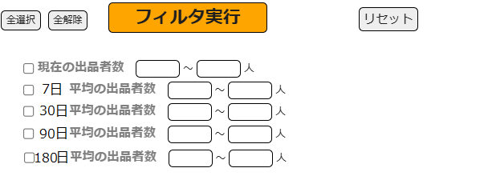

・実質BuyBox価格の7日平均下落率：
30～％
・実質BuyBox価格の7日平均下落率ー180日平均下落率：
～10％

適用ボタンを押すと、事前に用意したおススメフィルタの条件が左の枠内に反映される。

・実質BuyBox価格の7日平均下落率：
30～80％
・実質BuyBox価格の180日平均下落率：
-40～0 ％ （👈つまり平均より値上がってきている）
□ 実質BuyBox価格の1日平均下落率 ～
※ (1日平均価格ー最新価格)÷1日平均価格×100
✅ 実質BuyBox価格の7日平均下落率 ～
※ (7日平均価格ー最新価格)÷7日平均価格×100
□ 実質BuyBox価格の30日平均下落率 ～
※ (30日平均価格ー最新価格)÷30日平均価格×100
□ 実質BuyBox価格の90日平均下落率 ～
※ (90日平均価格ー最新価格)÷90日平均価格×100
✅ 実質BuyBox価格の180日平均下落率 ～
※ (180日平均価格ー最新価格)÷180日平均価格×100
□ 実質BuyBox価格の7日平均下落率ー180日平均下落率 ～
✅ ポイントが 〜︎
✅ ポイント率が 〜
※ポイント÷最新BuyBox価格×100

30
80
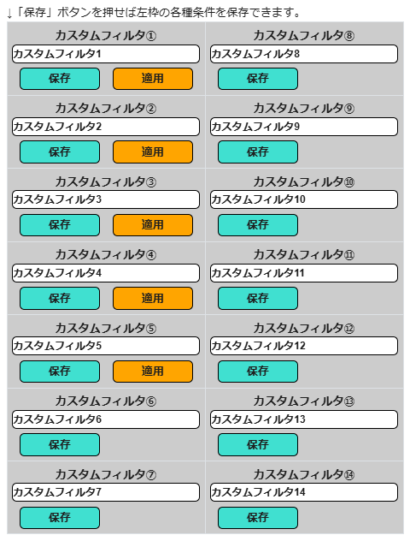
自動ゴミ捨て無効
⑧通知無効
自動ゴミ捨て無効
1) 名前変更可能
①通知無効

2) 左の枠内で手動設定したフィルタ設定を保存しておけるボタン
②通知有効
自動ゴミ捨て無効
⑨通知無効
自動ゴミ捨て無効
-40
0
3) 2)で保存すると、適用ボタンが表示される。適用ボタンを押すと保存したフィルタ設定が左の枠内に反映される。
③通知有効
自動ゴミ捨て有効
⑩通知無効
自動ゴミ捨て無効

200
自動ゴミ捨て有効
⑪通知無効
3
④通知無効
自動ゴミ捨て無効
4) 2)で保存すると、通知の有効/無効をクリックして切り替えられるようになる。有効にしておくと条件を満たした時にDiscordに通知がいく。

⑤通知有効
自動ゴミ捨て無効
⑫通知無効
自動ゴミ捨て無効
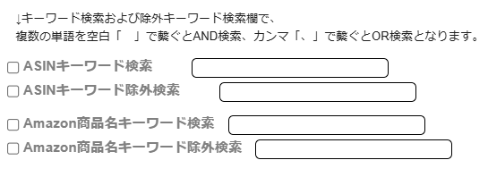

⑥通知無効
自動ゴミ捨て無効
⑬通知無効
自動ゴミ捨て無効
5) 2)で保存すると、自動ゴミ捨ての有効/無効をクリックして切り替えられるようになる。有効にしておくと条件を満たした時に自動で監視対象商品がゴミ箱に入れられる。
①通知有効

②通知無効
⑦通知無効
自動ゴミ捨て無効
⑭通知無効
自動ゴミ捨て無効
自動ゴミ捨て有効
自動ゴミ捨て無効

ゴミ箱商品閲覧
✅した商品のみを一括操作枠。
つまり監視するのもフィルタ設定などで絞り込んだ後に✅を入れた商品のみとすることができる。
完全削除はゴミ箱からも完全にデータ（全ての監視データ含めて）を削除する操作。
ゴミ箱商品用の
・フィルタ設定(表示商品の絞込)
・Discord通知設定
・自動完全削除設定(自動ﾒﾝﾃﾅﾝｽ)

「ゴミ箱商品用のフィルタ・通知・メンテナンス設定」シートを詳細参照

一括 ﾁｪｯｸ | サイト 起動 | ゴミ捨て日時 | 最新取得日時 | 登録日時 | 商品写真 （写真背景に画像URLがあります） | 商品名 | ASIN | 状態 | 発送情報 | 出品者数 | Keepaグラフ （グラフ背景に画像URLがあります） | 監視グラフ（BuyBox価格、ポイント、最新実質価格、1日平均実質BuyBox価格、7日平均実質BuyBox価格、30日平均実質BuyBox価格、90日平均実質BuyBox価格、180日平均実質BuyBox価格、他の出品価格などの推移グラフ） | 最新 BuyBox価格 | ポイント | 最新 実質BuyBox価格 | 1日平均 実質BuyBox価格 (最新実質価格に対する割合) | 7日平均 実質BuyBox価格 (最新実質価格に対する割合) | 30日平均 実質BuyBox価格 (最新実質価格に対する割合) | 90日平均 実質BuyBox価格 (最新実質価格に対する割合) | 180日平均 実質BuyBox価格 (最新実質価格に対する割合) | 他の出品価格 (最新実質価格に対する割合)
☑ |  | 2026/4/23 6:17:24 | 2026/4/20 1:17:24 | 2026/4/19 17:46:01 | https://m.media-amazon.com/images/I/41h+GBl05wL._AC_UL320_.jpg | 【Amazon.co.jp限定】TP-Link WiFi ルーター 無線LAN WiFi6 AX1800 規格 1201 + 574Mbps WPA3 EasyMesh 対応 メーカー保証3年 Archer AX23V | B0CDWRJ32Q | 中古品と新品 | 無料配送 4月23日 木曜日にお届け | 5 | https://graph.keepa.com/pricehistory.png?asin=B0CDWRJ32Q&domain=co.jp&salesrank=1&amazon=1&bb=1&new=1&used=1&cAmazon=ff0000&cNew=0000ff&cUsed=00ff00&cFont=333333&cBackground=ffffff&range=90 |  | ¥1,100 | ¥100 | ¥1,000 | \1150 (+15) | \900 (-10) | \400 (-60) | \4000 (+400) | \2000 (+100) | \1150 (+15)
□ |  | 2026/4/23 6:17:24 | 2026/4/20 1:17:24 | 2026/4/19 17:46:01 | https://m.media-amazon.com/images/I/41h+GBl05wL._AC_UL320_.jpg | 【Amazon.co.jp限定】TP-Link WiFi ルーター 無線LAN WiFi6 AX1800 規格 1201 + 574Mbps WPA3 EasyMesh 対応 メーカー保証3年 Archer AX23V | B0CDWRJ32Q | 中古品と新品 | 無料配送 4月23日 木曜日にお届け |  | https://graph.keepa.com/pricehistory.png?asin=B0CDWRJ32Q&domain=co.jp&salesrank=1&amazon=1&bb=1&new=1&used=1&cAmazon=ff0000&cNew=0000ff&cUsed=00ff00&cFont=333333&cBackground=ffffff&range=90 |  | ¥1,100 | ¥100 | ¥1,000 | \1150 (+15) | \900 (-10) | \400 (-60) | \4000 (+400) | \2000 (+100) | \1150 (+15)
☑

ゴミ箱商品用のフィルタ・通知・メンテナンス設定
・平均期間分のデータが溜まっていない場合は、それより少ない平均期間の値を使用してフィルタ設定値と比較する。
・１日分のデータも溜まっていない場合は、全監視データの平均価格を使用してフィルタ設定値と比較する。
・監視商品のフィルタ・通知・メンテナンス設定とほぼ同じ。
・異なるのは、 監視商品とは異なるカスタムフィルタをそれぞれ設定できることと、
自動ゴミ捨て機能（カスタムフィルタの条件を満たした商品は自動でゴミ箱に入れる機能）が、自動完全削除機能（カスタムフィルタの条件を満たした商品は自動でゴミ箱からも完全削除する機能）に置き換わっていること。

フィルタ実行を押すと、下の枠内で設定して✅をいれた条件を全て満たす商品のみを表示する。

・実質BuyBox価格の7日平均下落率：
30～％
・実質BuyBox価格の7日平均下落率ー180日平均下落率：
～10％

適用ボタンを押すと、事前に用意したおススメフィルタの条件が左の枠内に反映される。

・実質BuyBox価格の7日平均下落率：
30～80％
・実質BuyBox価格の180日平均下落率：
-40～0 ％ （👈つまり平均より値上がってきている）
□ 実質BuyBox価格の1日平均下落率 ～
※ (1日平均価格ー最新価格)÷1日平均価格×100
✅ 実質BuyBox価格の7日平均下落率 ～
※ (7日平均価格ー最新価格)÷7日平均価格×100
□ 実質BuyBox価格の30日平均下落率 ～
※ (30日平均価格ー最新価格)÷30日平均価格×100
□ 実質BuyBox価格の90日平均下落率 ～
※ (90日平均価格ー最新価格)÷90日平均価格×100
✅ 実質BuyBox価格の180日平均下落率 ～
※ (180日平均価格ー最新価格)÷180日平均価格×100
□ 実質BuyBox価格の7日平均下落率ー180日平均下落率 ～
✅ ポイントが 〜︎
✅ ポイント率が 〜
※ポイント÷最新BuyBox価格×100

30
80

自動完全削除無効
⑧通知無効
自動完全削除無効
1) 名前変更可能
①通知無効

2) 左の枠内で手動設定したフィルタ設定を保存しておけるボタン
②通知有効
自動完全削除無効
⑨通知無効
自動完全削除無効
-40
0
3) 2)で保存すると、適用ボタンが表示される。適用ボタンを押すと保存したフィルタ設定が左の枠内に反映される。
③通知有効
自動完全削除有効
⑩通知無効
自動完全削除無効

200
自動完全削除有効
⑪通知無効
3
④通知無効
自動完全削除無効
4) 2)で保存すると、通知の有効/無効をクリックして切り替えられるようになる。有効にしておくと条件を満たした時にDiscordに通知がいく。

⑤通知有効
自動完全削除無効
⑫通知無効
自動完全削除無効

⑥通知無効
自動完全削除無効
⑬通知無効
自動完全削除無効
5) 2)で保存すると、自動完全削除の有効/無効をクリックして切り替えられるようになる。有効にしておくと条件を満たした時に自動でゴミ箱からも完全に削除する。
①通知有効

②通知無効
⑦通知無効
自動完全削除無効
⑭通知無効
自動完全削除無効
自動完全削除有効
自動完全削除無効

